Sheet1
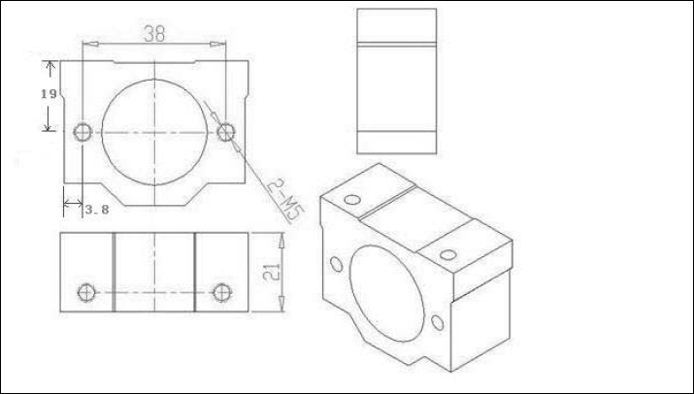
清单：
滚珠丝杆 3根,台湾原装TBI螺母 | 光轴三根 | SCS16LUU，4个 | SCS8LUU, 2个 | SCS16UU壳，2个 | 每个壳中间一切二，图在下面
6.35*6.35联轴器3个， KFL08 6个
滚珠丝杆
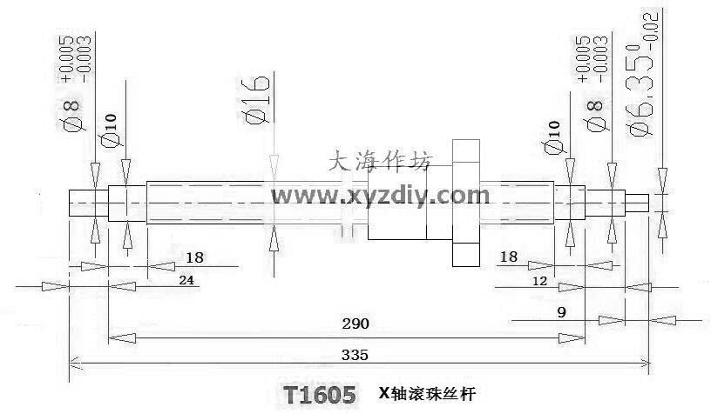

 |  |  |  |  |  | 3根丝杆两端磨缺口， 固定联轴器和手轮

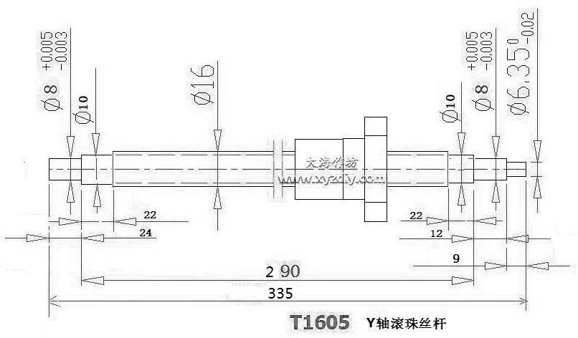

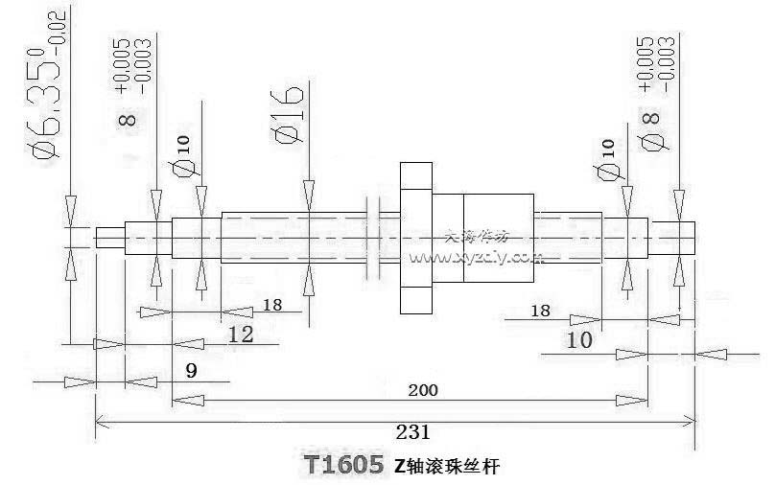

光轴：
轴两端按图加工

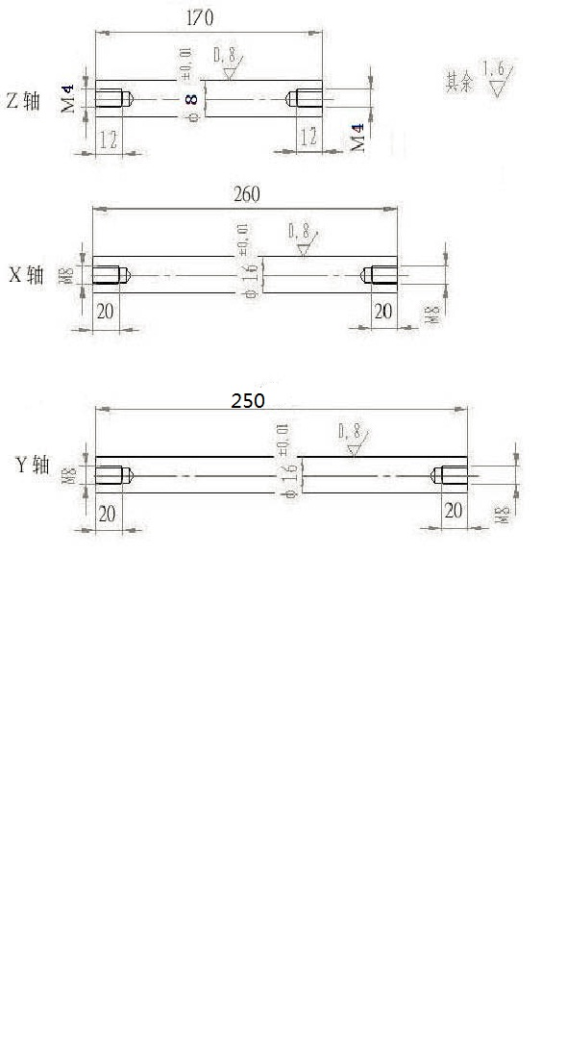

SCS16 UU 加工图， 一个切成2块， 并且打孔如下图

